Dashboard
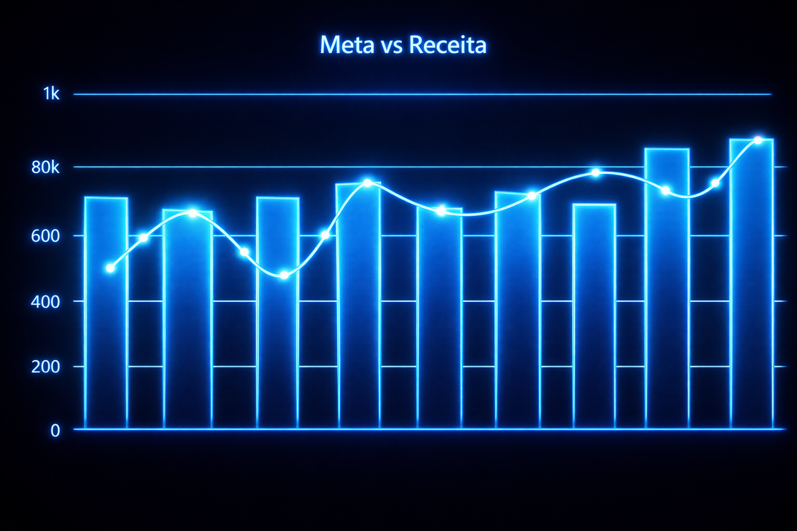

Inteligência e Análise de Performance

 | Produtos 8 | Receita Total R$ 11.550,00 | Ticket Médio R$ 1.443,75

